単体テスト
単体テスト

【概要】
 | ■GoogleTestとは…
 | C++用の単体テストを自動実行するフレイムワーク
 | プラットフォームに依存（WindowsでもLinuxでもOK）することなく利用することができる。
 | コードテストの自動化を実現するフレームワークと考えられる。

 | 詳細は下記を参照 （入門）
 |  | http://opencv.jp/googletestdocs/primer.html#primer

 | ■テスト内容
 | ・値をパラメータ化したテスト…値をパラメータすることでI/Oテストに利用できる。
 | ・型付けテスト … template クラスや関数のテストを実施したい場合に運用する。
 | ・Privateコードのテスト…アクセス制限子のテスト（クラスのfriendとして宣言してアクセスする）

 | 詳細は下記を参照 （応用）
 |  | http://opencv.jp/googletestdocs/advancedguide.html#adv-shuffling-the-tests

 |  | 単体テストの構成イメージ
 |  | Fig.1
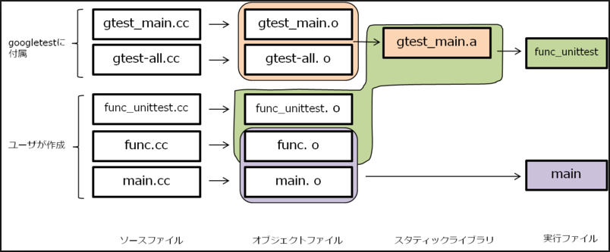

テストコード

テスト対象

 | ■テスト実行
 | ・TESTマクロ、フィクスチャ（複数のテストを共通のパラメータで行う）を利用する。
 | ・アサーションを返すことでテスト結果を判定する。
 | ・基本的なアサーション … 基本的な true/false 条件のテスト
 | ・2つの値を比較するアサーション
 | ・2つの C 文字列 を比較するアサーション
 | ・テストフィクスチャ … 複数のテストで同じデータ設定を使う
 | ・明示的な成功と失敗 … case文のdefaultに使う等。

【詳細】
 | ■環境構築
 | ※Linuxでの環境構築を想定

 |  | ・仮想環境
 |  | L クロスプラットフォームの導入（Virtualbox）
 |  |  | https://pc-karuma.net/virtualbox/
 |  | L ゲストOS の導入（Ubuntu）
 |  |  | https://www.ubuntulinux.jp/download
 |  | L コンパイラの導入
 |  |  | ※gcc(ubuntuにプリインストールされているはずなので、必要なし)
 |  | ・GoogleTest
 |  | L GoogleTestのダウンロード
 |  |  | https://github.com/google/googletest
 |  | ・Cmake：ビルド用のファイル作成ツール
 |  | L Cmakeの導入
 |  |  | https://cmake.org/download/

 | ■やり方
 | GoogleTestライブラリソソースをビルドし、テスト対象とテストコードをビルドしたオブジェクトに
 | リンクしてあげれば良い。
 | ライブラリのリンクはMakefileに書く必要があるが、CMakeを使った方が効率がよい。
 | Cmakeで作成したビルド用ファイルを用いて、コンパイラでビルドするという流れになる。

 | ローカル環境にFig.2のストラクチャーを用意してビルドするだけでよい。
 | →CMakeLists_txtにGoogleTestのリンク先を記述するだけ。

 |  | Fig.2
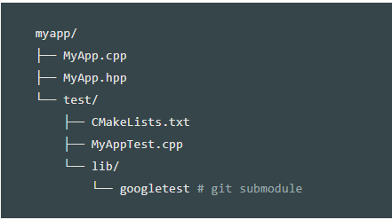
テスト対象

GoogoleTestのリンクなど設定

テストコード

GoogleTestのライブラリ

 | ■準備： | ローカルディレクトリに上記構成を作成する
 |  | MyApp.cpp/MyApp.hpp/CMakeLists.txt/MyAppTest.cpp の中身はは各シート参照する。
 |  | ※MyApp.cppとGoogleTestをリンクするため、CMakeLists.txtに設定を記述する。
 |  | ※ダウンロードしたGoogleTestをlib/以下に格納する

 |  | Linuxで以下のディレクトリ/ファイルを作成
 |  | media/sf_share/myapp/MyApp.cpp |  | テスト対象ファイル
 |  | media/sf_share/myapp/MyApp.hpp |  | テスト対象ファイル
 |  | media/sf_share/myapp/test |  | テストコードディレクトリ
 |  | media/sf_share/myapp/test/CMakeLists.txt |  | リンク設定
 |  | media/sf_share/myapp/test・MyAppTest.cpp |  | テストコード
 |  | media/sf_share/myapp/test/build
 |  | media/sf_share/myapp/test/lib |  | GoogleTestライブラリ

 | ■手順： | 以下コマンドを実行します。

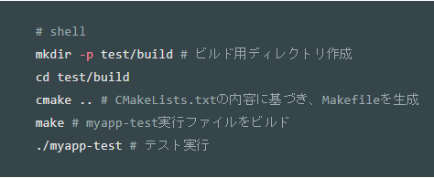

 | ■ 結果：

MyAppTest_cpp
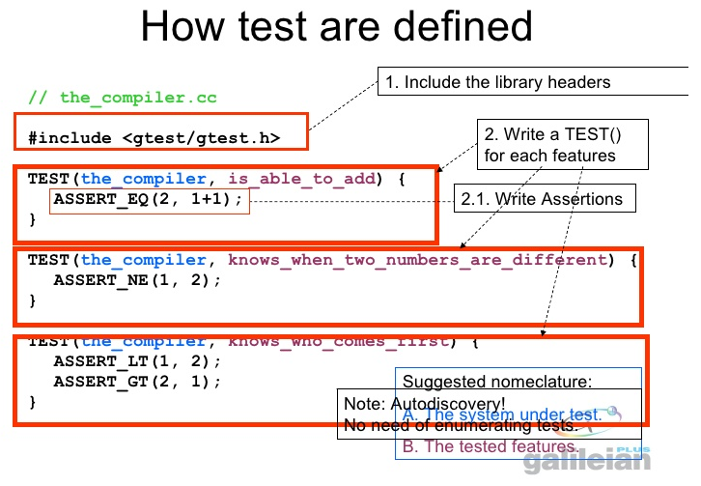
MyAppTest_cpp

#include "../MyApp.hpp"
#include "gtest/gtest.h"

TEST(multiply, base)
{
EXPECT_EQ(1, MyApp::multiply(1,1));
EXPECT_NE(1, MyApp::multiply(2,1));
}

テストコードのイメージ

テストフィクスチャ
テストフィクスチャ

 | ディレクトリの構成

 |  |  |  |  | GogoleTestノダウンロード先
 |  |  |  |  | \\192.168.56.101\share\Test2\googletest-release-1.8.1

 |  |  |  |  | buildフォルダを作成
 |  |  |  |  | \\192.168.56.101\share\Test2\googletest-release-1.8.1\build

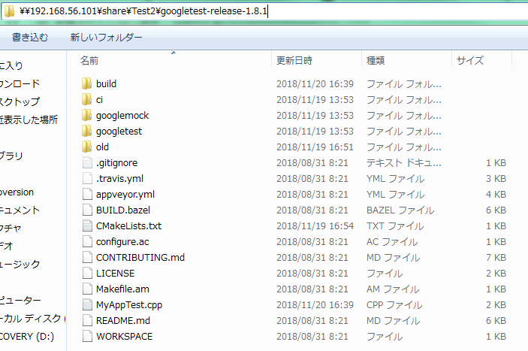

 | ■手順： | 以下コマンドを実行します。

 | ■ 結果：
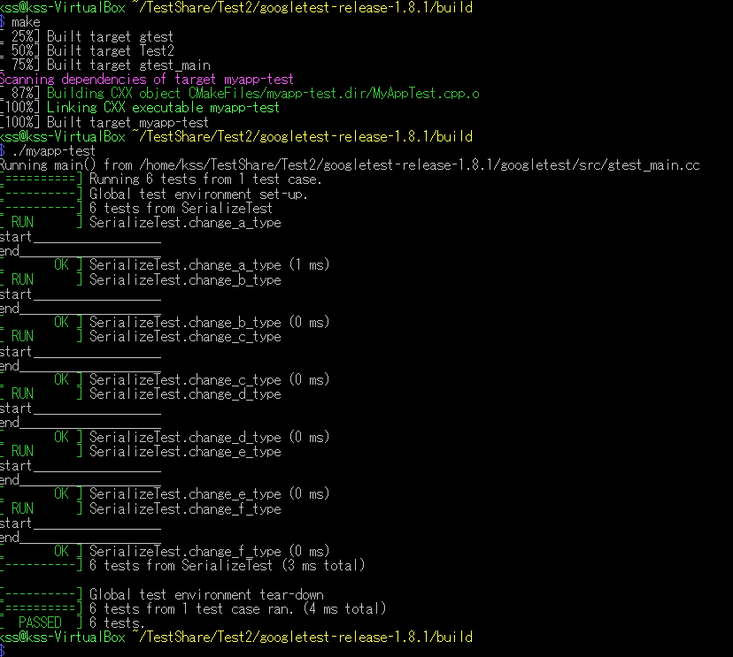

 | ■実装が必要なリソースは以下となる

 | テストフィクスチャのテストコード |  |  | 評価対象のコード |  | ライブラリをリンクするファイル
 | MyAppTest.cpp |  |  | MyApp.cpp |  | CMakeLists.txt
 | #include "../MyApp.hpp" |  |  | #include "MyApp.hpp" |  | cmake_minimum_required(VERSION 2.6)
 | #include "gtest/gtest.h" |  |  |  |  | project(myapp-test)
 |  |  |  | int MyApp::multiply(int i, int j)
 | //テストフィクスチャの実装してみた |  |  | { |  | # Google TestのCMakeプロジェクトを追加し、Google Testをビルド
 | class SerializeTest : public testing::Test { |  |  | return i * j; |  | # ※v1.7以前はディレクトリ構成が異なる
 | protected: |  |  | } |  | add_subdirectory(googletest)
 | // member
 |  |  | int num; | MyApp.cpp |  | # MyApp.cppを識別名"myapp"でコンパイル
 |  |  | int num2; | class MyApp |  | add_library(Test2 ../MyApp.cpp)
 |  |  |  | { |  | # MyAppTest.cppからmyapp-test実行ファイルをビルド
 | // method |  |  | public: |  | add_executable(myapp-test MyAppTest.cpp)
 | SerializeTest() {} |  |  | static int multiply(int i, int j); |  | # ライブラリをリンクする
 | ~SerializeTest() {} |  |  | }; |  | target_link_libraries(myapp-test Test2 gtest_main)

 | virtual void SetUp() {
 |  | printf("start__________________\n");
 | num = 1;
 |  | num2 = 5;
 | }
 | virtual void TearDown() {
 |  | printf("end____________________\n");
 | }
 | };

 | //EXPECT_EQ(expected, actual);
 | //expected == actual
 | //1 == 1 * num
 | TEST_F(SerializeTest, change_a_type) {
 | EXPECT_EQ(1, MyApp::multiply(1,num));
 | }

 | //EXPECT_NE(val1, val2)
 | //expected != actual
 | //1 != 2 * num
 | TEST_F(SerializeTest, change_b_type) {
 | EXPECT_NE(1, MyApp::multiply(2,num));
 | }

 | //EXPECT_LT(val1, val2);
 | //val1 < val2
 | //1 < 1 * num2
 | TEST_F(SerializeTest, change_c_type) {
 | EXPECT_LT(1, MyApp::multiply(1,num2));
 | }

 | //EXPECT_LE(val1, val2)
 | //val1 <= val2
 | //1 <= 5 * num2
 | TEST_F(SerializeTest, change_d_type) {
 | EXPECT_LE(5, MyApp::multiply(1,num2));
 | EXPECT_LE(4, MyApp::multiply(1,num2));
 | }

 | //EXPECT_GT(val1, val2);
 | //val1 > val2
 | //6 > 1 * num2
 | TEST_F(SerializeTest, change_e_type) {
 | EXPECT_GT(6, MyApp::multiply(1,num2));
 | }

 | //EXPECT_GE(val1, val2);
 | //val1 >= val2
 | //2 >= 1 * num2
 | TEST_F(SerializeTest, change_f_type) {
 | EXPECT_GE(5, MyApp::multiply(1,num2));
 | EXPECT_GE(6, MyApp::multiply(1,num2));
 | }

